1. Matriz de rumores
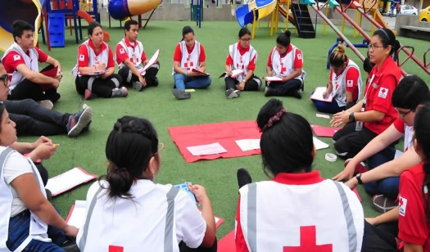 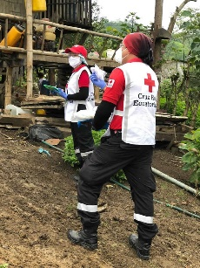 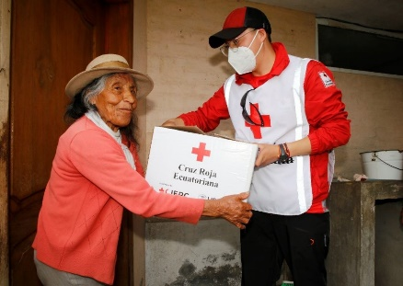 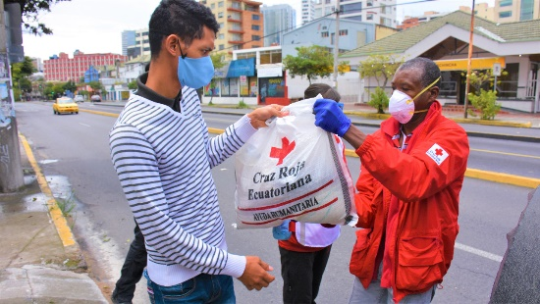

TRANSVERSALIZACIÓN ENFOQUE CEA
GERENCIA DE ÁREAS ESENCIALES
Programa Salud y Desarrollo Comunitario

Matriz de rumores
Provincia | ¿Cuál es el rumor? | ¿Quiénes generan el rumor? | ¿Cómo gestiona CRE el rumor? | ¿Qué información brindamos para evitar la reproducción del rumor?

